상품제안서
프시케 HOLIC 스텐 18 편수 냄비 | 상품코드: S47447

 |  |  |  |  |  |  | 02-713-8555 | www.synergygift.co.kr
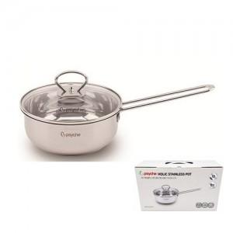

【상세/제작정보】

【인쇄/포장옵션】 | 스티커 / 포장불가능

【공급단가】 | 수량 | 30~ | 100~ | 300~ | 500~ | 1,000~
*VAT별도 | 단가 | 8,510원 | 8,050원 | 7,660원 | 7,460원 | 7,330원

【상품 URL】 | https://www.synergygift.co.kr:443/src/goods_detail.php?gdno=47447

